Info
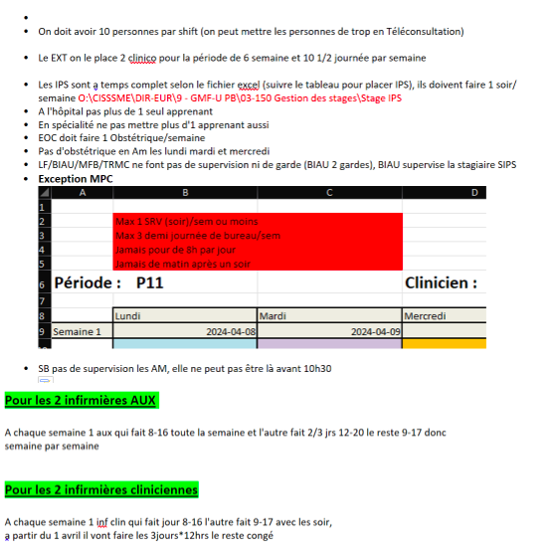
Aussi
Les nombres de cette colonne sont utilisés dans les pages suivantes. Aussi colonne C.
Vous pouvez écrire ce que vous voulez sur cette feuille.

 |  |  |  |  |  | Nb. demi-journées
 | Audet-Simard, Véronique | VAD | HOS | MD | TC | 8
 | Béland, Marie-France | MFB | CML | MD | TC | 8 | Congé de matérnité a partir du 15 juillet
 | Bernier, Judith | JUBE |  | Inf. Clin |  | 10 | 37,5 h/sem |  |  |  | [1] 37,5 heures / semaine
 | Bilodeau, Audrée-Anne | BIAU |  | IPS-PL |  | 8 | supervise la stagiaire IPS à partir de la P13 | la 5 ème journée en ClinAdm |  |  | [2] Sont en cogestion : MEC | Cheffe des IPS de la ME (Roxanne Lavertue) | TC est de 40 heures/semaine dont 20% autre tâche (Formation, enseignement, etc.) Si enceinte = 32 heures/semaine
 | Bouchard, Jean-Emmanuel | JEB | URG | MD | TP | 2
 | Boyer, Suzanne | SB | VAD | MD | TC | 10 | Présente à tous les jours | 2 en VAD |  |  | [3] Faire horaire à la fin | Enlever plages horaires de bureau pour laisser ces dernières à d’autres cliniciens. Dans ce cas, SB sera en télétravail. Est une employée du CISSS ME (Payée 35 heures semaine; vacances; fériés)
 | Chabot, Marie-Pierre | MPC | URG | MD | TP | 3 |  | 3 idéal
 | Cloutier, Myriam | MYCL |  | Inf. Clin |  | 10
 | Gélinas, Marie-Christine | MCG | SP | MD |  | 0 | travaille sur horaire |  |  |  | [4] Superviseure externe (Pratique extérieure à CML)
 | Henri, Marie-Josée | MAHE |  | Inf. aux. |  | 10 | 37,5 h/sem |  |  |  | [5] 37,5 heures / semaine
 | Kaci, Mélyssa | MK | CML | MD | TP | 8 |  | SP les lundis | DCHR les mercredis | '+ patients | [6] Objectif principal est d’inscrire 500 patients
 | Lamarre, Vincent | VL | HOS | MD | TC | 8 |  | + 2 ClinAdm '+ patients | [7] |  | [7] Objectif 1ier est de PEC 500 patients
 | Lavallée, Nathalie | NALA |  | Inf. aux. | TC | 10 | 37,5 h/sem |  | [8] |  | [8] 37,5 heures / semaine
 | Llanwarne, Nadia Rebecca | NRL | CML | MD | TC | 8 | Aime les 12 heures
 | Nikitin, Oleg | ON | CHXM | MD | TP | 1 | 1 journée a partir de la P1 |  |  |  | [9] Superviseure externe (Pratique extérieure à CML)
 | O’Carroll, Élise | EOC | OBS | MD |  | 3 | Élise part en congé de matérnité à partir de la P13(début juin) | +1 en OBS
 | Omer, Jane | JO | PED | MD |  | 4 | La placer en 1ier | 95% de clientèle pédiatrique
 | Penrroz, Pénélope | PEPE |  | IPS-PL |  | 8 | Congé maternité le 1ier déc. 2023 | la 5 ème journée en ClinAdm |  |  | [10] Sont en cogestion : MEC | Cheffe des IPS de la ME (Roxanne Lavertue) | TC est de 40 heures/semaine dont 20% autre tâche (Formation, enseignement, etc.) Si enceinte = 32 heures/semaine
 | Tadros, Maryse | MT | CML | MD | TC | 8 |  | + patients |  |  | [11] Objectif principal ad Août 2024 est d’inscrire 500 patients
 | Ouellet, Chantal |  | OBS | MD |  | 3/4 demie-journées/période |  |  |  |  | (13) Audrée-Anne Bilodeau comence la supervision (sIPS) à la P13
 | Mc Lean, Tracy |  |  |  |  | 10
 | Fontaine, Laurence |  | OBS |  |  | 8 |  |  |  |  | (12) Laurence fontaine commence la supervision à la P1
 | Dr. A
 | Dr. B
 | Dr. C
 | Dr. D
 | IPS X |  |  |  |  | 8
 | Arab, Yousra |  |  | R1
 | Ruel-Ricard, Florence |  |  | R1
 | Payette, Noémie |  |  | R1
 | Sénéchal, Julien |  |  | R1

1 | On doit avoir 10 personnes par shift. Mettre les personnes de trop en télétravail.
2 | EXT : 2 clinico par 6 semaines et 10 demi-journées /sem
3 | IPS à temps complet et 1 soir/sem
4 | À l'hôpital pas plus de 1 apprenant
5 | En spécialité pas plus de 1 apprenant
6 | EOC doit faire 1 OBS/sem
7 | Pas d'OBS en AM les lundis, mardis et mercredis
8 | LF, MFB, TRMC pas de supervision ni de gardes
9 | BIAU 2 gardes et supervision de sIPS
10 | Max 1 SRVsoir / sem
11 | Max 3 demi-journées de BUR/sem
12 | Pas plus de 8 heures /jour
13 | Pas de AM après un soir
14 | SB pas de supervision en AM
15 | InfAux alternance entre : 1 sem 8-16 et 1 sem 2 ou 3 jours 12-20, le reste 9-17
16 | InfClin alternance entre : 1 sem jour 8-16 et 1 sem 9-17 et les soirs
17 | InfClin à partir du 1 er avril : 3 jours de 12 heures

Dispo
Disponibilités pour la période débutant le :
 |  |  |  |  |  |  |  |  |  |  |  | 2024-07-01

Modifier les cellules en jaune seulement.
 | 2024-07-01 | 2024-07-02 | 2024-07-03 | 2024-07-04 | 2024-07-05 | 2024-07-06 | 2024-07-07 | 2024-07-08 | 2024-07-09 | 2024-07-10 | 2024-07-11 | 2024-07-12 | 2024-07-13 | 2024-07-14 | 2024-07-15 | 2024-07-16 | 2024-07-17 | 2024-07-18 | 2024-07-19 | 2024-07-20 | 2024-07-21 | 2024-07-22 | 2024-07-23 | 2024-07-24 | 2024-07-25 | 2024-07-26 | 2024-07-27
 | lun | mar | mer | jeu | ven | sam |  | lun | mar | mer | jeu | ven | sam |  | lun | mar | mer | jeu | ven | sam |  | lun | mar | mer | jeu | ven | sam

 |  |  |  |  |  |  |  |  |  |  | Fontaine, Laurence |  |  |  |  |  |  | spécialités : |  |  |  | HOS | ACC

 | Nombre de périodes : |  |  |  | 8 |  |  | Nombre de périodes : |  |  |  | 8 |  |  | Nombre de périodes : |  |  |  | 8 |  |  | Nombre de périodes : |  |  |  | 8
AM | - | x | x | x | ACC | - |  | x | x | x | x | x | - |  | x | x | ACC | ADM | x | - |  | x | x | x | - | x | -
PM | - | ADM | OBS | ADM | ACC | - |  | OBS | x | x | ADM | ADM | - |  | OBS | ADM | ACC | x | x | - |  | OBS | ADM | - | - | x | -
Soir | - | x | x | - | - | - |  | x | x | x | - | - | - |  | x | - | ACC | - | - | - |  | x | x | ACC | - | - | -

 |  |  |  |  |  |  |  |  |  |  | Tadros, Maryse |  |  |  |  |  |  | spécialités :

 | Nombre de périodes : |  |  |  | 8 |  |  | Nombre de périodes : |  |  |  | 8 |  |  | Nombre de périodes : |  |  |  | 8 |  |  | Nombre de périodes : |  |  |  | 8
AM | - | x | x | x | x | - |  | x | x | x | x | x | - |  | x | x | x | x | x | - |  | x | x | x | x | - | -
PM | ADM | x | ADM | x | ADM | - |  | ADM | x | ADM | x | ADM | - |  | ADM | x | ADM | x | ADM | - |  | ADM | x | ADM | ADM | - | -
Soir | - | x | x | - | - | - |  | x | - | x | - | - | - |  | x | x | x | - | - | - |  | x | x | x | - | - | -

 |  |  |  |  |  |  |  |  |  |  | Bouchard, Jean-Emmanuel |  |  |  |  |  |  | spécialités : |  |  |  | URG

 | Nombre de périodes : |  |  |  | 2 |  |  | Nombre de périodes : |  |  |  | 2 |  |  | Nombre de périodes : |  |  |  | 2 |  |  | Nombre de périodes : |  |  |  | 2
AM | x | URG | URG | x | - | URG |  | URG | - | URG | URG | - | - |  | x | - | x | URG | - | - |  | - | - | - | - | - | -
PM | x | URG | URG | x | - | URG |  | URG | - | URG | URG | - | - |  | x | x | x | URG | - | - |  | - | - | - | - | - | -
Soir | - | - | - | - | - | - |  | - | - | - | - | - | - |  | - | x | - | - | - | - |  | - | - | - | - | - | -

 |  |  |  |  |  |  |  |  |  |  | Lamarre, Vincent |  |  |  |  |  |  | spécialités : |  |  |  | HOS

 | Nombre de périodes : |  |  |  | 8 |  |  | Nombre de périodes : |  |  |  | 8 |  |  | Nombre de périodes : |  |  |  | 8 |  |  | Nombre de périodes : |  |  |  | 8
AM | - | x | x | x | x | - |  | x | x | - | HOS | HOS | - |  | HOS | HOS | HOS | HOS | - |  |  | x | x | x | - | HOS | -
PM | - | ADM | x | ADM | x | - |  | x | ADM | - | HOS | HOS | - |  | HOS | HOS | HOS | HOS | - |  |  | x | ADM | ADM | - | HOS | -
Soir | - | - | x | - | - | - |  | x | - | - | - | - | - |  | HOS | HOS | HOS | - | - |  |  | x | x | - | - | - | -

 |  |  |  |  |  |  |  |  |  |  | Boyer, Suzanne |  |  |  |  |  |  | spécialités : |  |  |  | VAD | ENS

 | Nombre de périodes : |  |  |  | 10 |  |  | Nombre de périodes : |  |  |  | 10 |  |  | Nombre de périodes : |  |  |  | 10 |  |  | Nombre de périodes : |  |  |  | 10
AM | - | x | x | x | x | - |  | x | x | x | x | x | - |  | x | x | x | x | x | - |  | x | x | x | x | x | -
PM | - | x | x | x | x | - |  | x | x | x | x | x | - |  | x | x | x | x | x | - |  | x | x | x | x | x | -
Soir | - | x | x | - | - | - |  | x | x | x | - | - | - |  | x | x | x | - | - | - |  | x | x | x | - | - | -

 |  |  |  |  |  |  |  |  |  |  | Béland, Marie-France |  |  |  |  |  |  | spécialités :

 | Nombre de périodes : |  |  |  | 8 |  |  | Nombre de périodes : |  |  |  | 8 |  |  | Nombre de périodes : |  |  |  | 8 |  |  | Nombre de périodes : |  |  |  | 8
AM | ADM | ADM | ADM | ADM | - | - |  | ADM | ADM | ADM | ADM | - | - |  | - | - | - | - | - | - |  | - | - | - | - | - | -
PM | ADM | ADM | ADM | ADM | - | - |  | ADM | ADM | ADM | ADM | - | - |  | - | - | - | - | - | - |  | - | - | - | - | - | -
Soir | - | - | - | - | - | - |  | - | - | - | - | - | - |  | - | - | - | - | - | - |  | - | - | - | - | - | -

 |  |  |  |  |  |  |  |  |  |  | Audet-Simard, Véronique |  |  |  |  |  |  | spécialités : |  |  |  | HOS

 | Nombre de périodes : |  |  |  | 8 |  |  | Nombre de périodes : |  |  |  | 8 |  |  | Nombre de périodes : |  |  |  | 8 |  |  | Nombre de périodes : |  |  |  | 8
AM | x | x | x | x | x | - |  | HOS | HOS | HOS | HOS | HOS | - |  | - | x | x | x | x | - |  | x | x | x | x | x | -
PM | x | ADM | x | ADM | x | - |  | HOS | HOS | HOS | HOS | HOS | - |  | - | ADM | x | ADM | x | - |  | x | ADM | x | ADM | x | -
Soir | x | x | x | - | - | - |  | - | - | - | - | - | - |  | - | x | x | - | - | - |  | x | x | x | - | - | -

 |  |  |  |  |  |  |  |  |  |  | #REF! |  |  |  |  |  |  | spécialités :

 | Nombre de périodes : |  |  |  | #REF! |  |  | Nombre de périodes : |  |  |  | #REF! |  |  | Nombre de périodes : |  |  |  | #REF! |  |  | Nombre de périodes : |  |  |  | #REF!
AM | - | ADM | x | x | - | - |  | x | x | x | x | - | - |  | x | x | x | x | - | - |  | x | x | x | x | - | -
PM | ADM | ADM | ADM | ADM | - | - |  | ADM | x | ADM | ADM | - | - |  | ADM | x | ADM | ADM | - | - |  | ADM | x | ADM | ADM | - | -
Soir | - | ADM | x | - | - | - |  | x | - | x | - | - | - |  | x | x | x | - | - | - |  | x | x | x | - | - | -

 |  |  |  |  |  |  |  |  |  |  | Kaci, Mélyssa |  |  |  |  |  |  | spécialités : |  |  |  | VAD

 | Nombre de périodes : |  |  |  | 8 |  |  | Nombre de périodes : |  |  |  | 8 |  |  | Nombre de périodes : |  |  |  | 8 |  |  | Nombre de périodes : |  |  |  | 8
AM | - | x | x | x | TEL | - |  | x | x | x | x | TEL | - |  | - | - | - | - | - | - |  | ADM | x | x | x | TEL | -
PM | - | x | ADM | VAD | ADM | - |  | x | x | ADM | VAD | ADM | - |  | - | - | - | - | - | - |  | ADM | x | x | VAD | ADM | -
Soir | - | - | - | - | - | - |  | x | - | - | - | - | - |  | - | - | - | - | - | - |  | x | - | - | - | - | -

 |  |  |  |  |  |  |  |  |  |  | Nikitin, Oleg |  |  |  |  |  |  | spécialités : |  |  |  | CHX

 | Nombre de périodes : |  |  |  | 1 |  |  | Nombre de périodes : |  |  |  | 1 |  |  | Nombre de périodes : |  |  |  | 1 |  |  | Nombre de périodes : |  |  |  | 1
AM | - | - | - | CHX | - | - |  | - | - | - | - | - | - |  | - | - | - | CHX | - | - |  | - | - | - | CHX | - | -
PM | - | - | - | CHX | - | - |  | - | - | - | - | - | - |  | - | - | - | CHX | - | - |  | - | - | - | CHX | - | -
Soir | - | - | - | - | - | - |  | - | - | - | - | - | - |  | - | - | - | - | - | - |  | - | - | - | - | - | -

 |  |  |  |  |  |  |  |  |  |  | Ouellet, Chantal |  |  |  |  |  |  | spécialités : |  |  |  | OBS

 | Nombre de périodes : |  |  |  | 3/4 demie-journées/période |  |  | Nombre de périodes : |  |  |  | 3/4 demie-journées/période |  |  | Nombre de périodes : |  |  |  | 3/4 demie-journées/période |  |  | Nombre de périodes : |  |  |  | 3/4 demie-journées/période
AM | - | - | - | - | x | - |  | - | - | - | - | x | - |  | x | - | - | - | - | - |  | - | - | - | - | - | -
PM | - | - | - | - | x | - |  | - | - | - | - | x | - |  | x | - | - | - | - | - |  | - | - | - | - | - | -
Soir | - | - | - | - | - | - |  | - | - | - | - | - | - |  | - | - | - | - | - | - |  | - | - | - | - | - | -

 |  |  |  |  |  |  |  |  |  |  | Mc Lean, Tracy |  |  |  |  |  |  | spécialités :

 | Nombre de périodes : |  |  |  | 10 |  |  | Nombre de périodes : |  |  |  | 10 |  |  | Nombre de périodes : |  |  |  | 10 |  |  | Nombre de périodes : |  |  |  | 10
AM | - | x | x | x | x | - |  | x | x | x | x | x | - |  | x | x | x | x | x | - |  | x | x | x | x | x | -
PM | - | x | x | x | x | - |  | x | x | x | x | x | - |  | x | x | x | x | x | - |  | x | x | x | x | x | -
Soir | - | - | x | - | - | - |  | - | - | x | - | - | - |  | - | - | x | - | - | - |  | - | - | x | - | - | -

 |  |  |  |  |  |  |  |  |  |  | Llanwarne, Nadia Rebecca |  |  |  |  |  |  | spécialités :

 | Nombre de périodes : |  |  |  | 8 |  |  | Nombre de périodes : |  |  |  | 8 |  |  | Nombre de périodes : |  |  |  | 8 |  |  | Nombre de périodes : |  |  |  | 8
AM | TEL | TEL | ADM | TEL | TEL | - |  | x | x | x | x | x | - |  | - | - | - | - | - | - |  | ADM | x | x | x | x | -
PM | TEL | TEL | ADM | TEL | TEL | - |  | x | x | x | x | x | - |  | - | - | - | - | - | - |  | ADM | x | x | x | x | -
Soir | - | - | - | - | - | - |  | x | - | - | - | - | - |  | - | - | - | - | - | - |  | - | - | x | - | - | -

 |  |  |  |  |  |  |  |  |  |  | Dr. A |  |  |  |  |  |  | spécialités :

 | Nombre de périodes : |  |  |  | 0 |  |  | Nombre de périodes : |  |  |  | 0 |  |  | Nombre de périodes : |  |  |  | 0 |  |  | Nombre de périodes : |  |  |  | 0
AM | - | - | - | - | - | - |  | - | - | - | - | - | - |  | - | - | - | - | - | - |  | - | - | - | - | - | -
PM | - | - | - | - | - | - |  | - | - | - | - | - | - |  | - | - | - | - | - | - |  | - | - | - | - | - | -
Soir | - | - | - | - | - | - |  | - | - | - | - | - | - |  | - | - | - | - | - | - |  | - | - | - | - | - | -

 |  |  |  |  |  |  |  |  |  |  | Dr. B |  |  |  |  |  |  | spécialités :

 | Nombre de périodes : |  |  |  | 0 |  |  | Nombre de périodes : |  |  |  | 0 |  |  | Nombre de périodes : |  |  |  | 0 |  |  | Nombre de périodes : |  |  |  | 0
AM | - | - | - | - | - | - |  | - | - | - | - | - | - |  | - | - | - | - | - | - |  | - | - | - | - | - | -
PM | - | - | - | - | - | - |  | - | - | - | - | - | - |  | - | - | - | - | - | - |  | - | - | - | - | - | -
Soir | - | - | - | - | - | - |  | - | - | - | - | - | - |  | - | - | - | - | - | - |  | - | - | - | - | - | -

 |  |  |  |  |  |  |  |  |  |  | Dr. C |  |  |  |  |  |  | spécialités :

 | Nombre de périodes : |  |  |  | 0 |  |  | Nombre de périodes : |  |  |  | 0 |  |  | Nombre de périodes : |  |  |  | 0 |  |  | Nombre de périodes : |  |  |  | 0
AM | - | - | - | - | - | - |  | - | - | - | - | - | - |  | - | - | - | - | - | - |  | - | - | - | - | - | -
PM | - | - | - | - | - | - |  | - | - | - | - | - | - |  | - | - | - | - | - | - |  | - | - | - | - | - | -
Soir | - | - | - | - | - | - |  | - | - | - | - | - | - |  | - | - | - | - | - | - |  | - | - | - | - | - | -

 |  |  |  |  |  |  |  |  |  |  | Dr. D |  |  |  |  |  |  | spécialités :

 | Nombre de périodes : |  |  |  | 0 |  |  | Nombre de périodes : |  |  |  | 0 |  |  | Nombre de périodes : |  |  |  | 0 |  |  | Nombre de périodes : |  |  |  | 0
AM | - | - | - | - | - | - |  | - | - | - | - | - | - |  | - | - | - | - | - | - |  | - | - | - | - | - | -
PM | - | - | - | - | - | - |  | - | - | - | - | - | - |  | - | - | - | - | - | - |  | - | - | - | - | - | -
Soir | - | - | - | - | - | - |  | - | - | - | - | - | - |  | - | - | - | - | - | - |  | - | - | - | - | - | -

 |  |  |  |  |  |  |  |  |  |  | Bilodeau, Audrée-Anne |  |  |  |  |  |  | spécialités : |  |  |  | IPS

 | Nombre de périodes : |  |  |  | 8 |  |  | Nombre de périodes : |  |  |  | 8 |  |  | Nombre de périodes : |  |  |  | 8 |  |  | Nombre de périodes : |  |  |  | 8
AM | - | - | - | - | - | - |  | x | x | x | x | x | - |  | x | x | x | x | x | - |  | x | x | x | x | x | -
PM | - | - | - | - | - | - |  | ADM | x | x | ADM | x | - |  | ADM | x | x | ADM | x | - |  | ADM | x | x | ADM | x | -
Soir | - | - | - | - | - | - |  | - | - | x | - | - | - |  | - | - | x | - | - | - |  | - | - | x | - | - | -

 |  |  |  |  |  |  |  |  |  |  | IPS X |  |  |  |  |  |  | spécialités :

 | Nombre de périodes : |  |  |  | 8 |  |  | Nombre de périodes : |  |  |  | 8 |  |  | Nombre de périodes : |  |  |  | 8 |  |  | Nombre de périodes : |  |  |  | 8
AM | - | - | - | - | - | - |  | - | - | - | - | - | - |  | - | - | - | - | - | - |  | - | - | - | - | - | -
PM | - | - | - | - | - | - |  | - | - | - | - | - | - |  | - | - | - | - | - | - |  | - | - | - | - | - | -
Soir | - | - | - | - | - | - |  | - | - | - | - | - | - |  | - | - | - | - | - | - |  | - | - | - | - | - | -

 |  |  |  |  |  |  |  |  |  |  | Cloutier, Myriam |  |  |  |  |  |  | spécialités : |  |  |  | INF

 | Nombre de périodes : |  |  |  | 10 |  |  | Nombre de périodes : |  |  |  | 10 |  |  | Nombre de périodes : |  |  |  | 10 |  |  | Nombre de périodes : |  |  |  | 10
AM | - | - | - | x | x | - |  | x | x | x | x | x | - |  | - | - | - | - | - | - |  | x | x | x | x | x | -
PM | - | x | x | x | x | - |  | x | x | x | x | x | - |  | - | - | - | - | - | - |  | x | x | x | x | x | -
Soir | - | x | x | - | - | - |  | - | - | - | - | - | - |  | - | - | - | - | - | - |  | - | - | - | - | - | -

 |  |  |  |  |  |  |  |  |  |  | Bernier, Judith |  |  |  |  |  |  | spécialités : |  |  |  | INF

 | Nombre de périodes : |  |  |  | 10 |  |  | Nombre de périodes : |  |  |  | 10 |  |  | Nombre de périodes : |  |  |  | 10 |  |  | Nombre de périodes : |  |  |  | 10
AM | - | - | - | - | - | - |  | - | - | - | - | - | - |  | - | - | - | - | - | - |  | - | - | - | - | - | -
PM | - | - | - | - | - | - |  | - | - | - | - | - | - |  | - | - | - | - | - | - |  | - | - | - | - | - | -
Soir | - | - | - | - | - | - |  | - | - | - | - | - | - |  | - | - | - | - | - | - |  | - | - | - | - | - | -

 |  |  |  |  |  |  |  |  |  |  | Arab, Yousra |  |  |  |  |  |  | spécialités : |  |  |  | R1

 | Nombre de périodes : |  |  |  |  |  |  | Nombre de périodes : |  |  |  | 0 |  |  | Nombre de périodes : |  |  |  | 0 |  |  | Nombre de périodes : |  |  |  | 0
AM | - | - | OBS | OBS | OBS | - |  | OBS | OBS | OBS | OBS | OBS | - |  | OBS | OBS | OBS | OBS | OBS | - |  | OBS | OBS | OBS | OBS | OBS | -
PM | - | x | OBS | OBS | OBS | - |  | OBS | x | OBS | OBS | OBS | - |  | OBS | x | OBS | OBS | OBS | - |  | OBS | x | OBS | OBS | OBS | -
Soir | - | - | - | - | - | - |  | - | - | - | - | - | - |  | - | - | - | - | - | - |  | - | - | - | - | - | -

 |  |  |  |  |  |  |  |  |  |  | Ruel-Ricard, Florence |  |  |  |  |  |  | spécialités : |  |  |  | R1

 | Nombre de périodes : |  |  |  |  |  |  | Nombre de périodes : |  |  |  | 0 |  |  | Nombre de périodes : |  |  |  | 0 |  |  | Nombre de périodes : |  |  |  | 0
AM | - | - | x | x | x | - |  | x | x | x | x | x | - |  | x | x | x | x | x | - |  | x | x | x | x | x | -
PM | - | x | x | x | x | - |  | x | x | x | x | x | - |  | x | x | x | x | x | - |  | x | x | x | x | x | -
Soir | - | - | x | - | - | - |  | x | x | x | - | - | - |  | x | x | x | - | - | - |  | x | x | x | - | - | -

 |  |  |  |  |  |  |  |  |  |  | Payette, Noémie |  |  |  |  |  |  | spécialités : |  |  |  | R1

 | Nombre de périodes : |  |  |  |  |  |  | Nombre de périodes : |  |  |  | 0 |  |  | Nombre de périodes : |  |  |  | 0 |  |  | Nombre de périodes : |  |  |  | 0
AM | - | - | x | x | x | - |  | x | x | x | x | x | - |  | x | x | x | x | x | - |  | x | x | x | x | x | -
PM | - | x | x | x | x | - |  | x | x | x | x | x | - |  | x | x | x | x | x | - |  | x | x | x | x | x | -
Soir | - | - | x | - | - | - |  | x | x | x | - | - | - |  | x | x | x | - | - | - |  | x | x | x | - | - | -

 |  |  |  |  |  |  |  |  |  |  | Sénéchal, Julien |  |  |  |  |  |  | spécialités : |  |  |  | R1

 | Nombre de périodes : |  |  |  |  |  |  | Nombre de périodes : |  |  |  | 0 |  |  | Nombre de périodes : |  |  |  | 0 |  |  | Nombre de périodes : |  |  |  | 0
AM | - | - | PED | PED | PED | - |  | PED | PED | PED | PED | PED | - |  | PED | PED | PED | PED | PED | - |  | PED | PED | PED | PED | PED | -
PM | - | x | PED | PED | PED | - |  | PED | x | PED | PED | PED | - |  | PED | x | PED | PED | PED | - |  | PED | x | PED | PED | PED | -
Soir | - | - | - | - | - | - |  | - | - | - | - | - | - |  | - | - | - | - | - | - |  | - | - | - | - | - | -

 |  |  |  |  |  |  |  |  |  |  | sIPS |  |  |  |  |  |  | spécialités :

 | Nombre de périodes : |  |  |  |  |  |  | Nombre de périodes : |  |  |  | 0 |  |  | Nombre de périodes : |  |  |  | 0 |  |  | Nombre de périodes : |  |  |  | 0
AM | - | - | - | - | - | - |  | - | - | - | - | - | - |  | - | - | - | - | - | - |  | - | - | - | - | - | -
PM | - | - | - | - | - | - |  | - | - | - | - | - | - |  | - | - | - | - | - | - |  | - | - | - | - | - | -
Soir | - | - | - | - | - | - |  | - | - | - | - | - | - |  | - | - | - | - | - | - |  | - | - | - | - | - | -

 |  |  |  |  |  |  |  |  |  |  | Ext. A |  |  |  |  |  |  | spécialités :

 | Nombre de périodes : |  |  |  |  |  |  | Nombre de périodes : |  |  |  | 0 |  |  | Nombre de périodes : |  |  |  | 0 |  |  | Nombre de périodes : |  |  |  | 0
AM | - | - | - | - | - | - |  | - | - | - | - | - | - |  | - | - | - | - | - | - |  | - | - | - | - | - | -
PM | - | - | - | - | - | - |  | - | - | - | - | - | - |  | - | - | - | - | - | - |  | - | - | - | - | - | -
Soir | - | - | - | - | - | - |  | - | - | - | - | - | - |  | - | - | - | - | - | - |  | - | - | - | - | - | -

 |  |  |  |  |  |  |  |  |  |  | Ext. B |  |  |  |  |  |  | spécialités :

 | Nombre de périodes : |  |  |  |  |  |  | Nombre de périodes : |  |  |  | 0 |  |  | Nombre de périodes : |  |  |  | 0 |  |  | Nombre de périodes : |  |  |  | 0
AM | - | - | - | - | - | - |  | - | - | - | - | - | - |  | - | - | - | - | - | - |  | - | - | - | - | - | -
PM | - | - | - | - | - | - |  | - | - | - | - | - | - |  | - | - | - | - | - | - |  | - | - | - | - | - | -
Soir | - | - | - | - | - | - |  | - | - | - | - | - | - |  | - | - | - | - | - | - |  | - | - | - | - | - | -

 |  |  |  |  |  |  |  |  |  |  | Ext. C |  |  |  |  |  |  | spécialités :

 | Nombre de périodes : |  |  |  |  |  |  | Nombre de périodes : |  |  |  | 0 |  |  | Nombre de périodes : |  |  |  | 0 |  |  | Nombre de périodes : |  |  |  | 0
AM | - | - | - | - | - | - |  | - | - | - | - | - | - |  | - | - | - | - | - | - |  | - | - | - | - | - | -
PM | - | - | - | - | - | - |  | - | - | - | - | - | - |  | - | - | - | - | - | - |  | - | - | - | - | - | -
Soir | - | - | - | - | - | - |  | - | - | - | - | - | - |  | - | - | - | - | - | - |  | - | - | - | - | - | -

Sem 1
sem 1 | lundi |  |  | mardi |  |  | mercredi |  |  | jeudi |  |  | vendredi |  |  | nb. bur.
 | AM | PM | Soir | AM | PM | Soir | AM | PM | Soir | AM | PM | Soir | AM | PM | Soir
Laurence Fontaine | - | - | - | x | ADM | x | x | OBS | x | x | ADM | - | ACC | ACC | - | 8
Maryse Tadros | - | ADM | - | x | x | x | x | ADM | x | x | x | - | x | ADM | - | 8
Jean-Emmanuel Bouchard | x | x | - | URG | URG | - | URG | URG | - | x | x | - | - | - | - | 2
Vincent Lamarre | - | - | - | x | ADM | - | x | x | x | x | ADM | - | x | x | - | 8
Suzanne Boyer | - | - | - | x | x | x | x | x | x | x | x | - | x | x | - | 10
Marie-France Béland | ADM | ADM | - | ADM | ADM | - | ADM | ADM | - | ADM | ADM | - | - | - | - | 0
Véronique Audet Simard | x | x | x | x | ADM | x | x | x | x | x | ADM | - | x | x | - | 8
M T | - | ADM | - | ADM | ADM | ADM | x | ADM | x | x | ADM | - | - | - | - | 0
Mélyssa Kaci | - | - | - | x | x | - | x | ADM | - | x | VAD | - | TEL | ADM | - | 8
Oleg Nikitin | - | - | - | - | - | - | - | - | - | CHX | CHX | - | - | - | - | 0.5
Chantal Ouellet | - | - | - | - | - | - | - | - | - | - | - | - | x | x | - | 0
Tracy Mc Lean | - | - | - | x | x | - | x | x | x | x | x | - | x | x | - | 0
Nadia Rebecca Llanwarne | TEL | TEL | - | TEL | TEL | - | ADM | ADM | - | TEL | TEL | - | TEL | TEL | - | 8
Dr. A | - | - | - | - | - | - | - | - | - | - | - | - | - | - | - | 0
Dr. B | - | - | - | - | - | - | - | - | - | - | - | - | - | - | - | 0
Dr. C | - | - | - | - | - | - | - | - | - | - | - | - | - | - | - | 0
Dr. D | - | - | - | - | - | - | - | - | - | - | - | - | - | - | - | 0
Audrée-Anne Bilodeau | - | - | - | - | - | - | - | - | - | - | - | - | - | - | - | 8
IPS X | - | - | - | - | - | - | - | - | - | - | - | - | - | - | - | 0
Myriam Cloutier | - | - | - | - | x | x | - | x | x | x | x | - | x | x | - | 10
Judith Bernier | - | - | - | - | - | - | - | - | - | - | - | - | - | - | - | 10
Yousra Arab | - | - | - | - | x | - | OBS | OBS | - | OBS | OBS | - | OBS | OBS | - | 0
Florence Ruel-Ricard | - | - | - | - | x | - | x | x | x | x | x | - | x | x | - | 0
Noémie Payette | - | - | - | - | x | - | x | x | x | x | x | - | x | x | - | 0
Julien Sénéchal | - | - | - | - | x | - | PED | PED | - | PED | PED | - | PED | PED | - | 0
Ext. A | - | - | - | - | - | - | - | - | - | - | - | - | - | - | - | 0
Ext. B | - | - | - | - | - | - | - | - | - | - | - | - | - | - | - | 0
Voici un exemple de ce que vous pourriez faire
bur à tous
sup pour supervision des résidents.

J'ignore les périodes de SRV
Lundi férié!
bur à tous

Jeudi AM, il va manquer un bureau.
sem 1 | lundi |  |  | mardi |  |  | mercredi |  |  | jeudi |  |  | vendredi |  |  | nb. bur.
 | AM | PM | Soir | AM | PM | Soir | AM | PM | Soir | AM | PM | Soir | AM | PM | Soir
Laurence Fontaine | - | - | - | bur | ADM | x | sup? | OBS | x | x | ADM | - | ACC | ACC | - | 8
Maryse Tadros | - | - | - | bur | sup | x | bur | ADM | x | x | x | - | x | ADM | - | 8
Jean-Emmanuel Bouchard | - | - | - | URG | URG | - | URG | URG | - | x | x | - | - | - | - | 2
Vincent Lamarre | - | - | - | bur | ADM | - | bur | bur | x | x | ADM | - | x | x | - | 8
Suzanne Boyer | - | - | - | bur | sup | x | bur | bur | x | x | x | - | x | x | - | 10
Marie-France Béland | - | - | - | ADM | ADM | - | ADM | ADM | - | ADM | ADM | - | - | - | - | 0
Véronique Audet Simard | - | - | - | bur | ADM | x | bur | sup | x | x | ADM | - | x | x | - | 8
M T | - | - | - | ADM | ADM | ADM | bur | ADM | x | x | ADM | - | - | - | - | 0
Mélyssa Kaci | - | - | - | bur | bur | - | bur | ADM | - | x | VAD | - | TEL | ADM | - | 8
Oleg Nikitin | - | - | - | - | - | - | - | - | - | CHX | CHX | - | - | - | - | 0.5
Chantal Ouellet | - | - | - | - | - | - | - | - | - | - | - | - | x | x | - | 0
Tracy Mc Lean | - | - | - | bur | bur | - | bur | bur | x | sup? | x | - | x | x | - | 0
Nadia Rebecca Llanwarne | - | - | - | TEL | TEL | - | ADM | ADM | - | TEL | TEL | - | TEL | TEL | - | 8
Dr. A | - | - | - | - | - | - | - | - | - | - | - | - | - | - | - | 0
Dr. B | - | - | - | - | - | - | - | - | - | - | - | - | - | - | - | 0
Dr. C | - | - | - | - | - | - | - | - | - | - | - | - | - | - | - | 0
Dr. D | - | - | - | - | - | - | - | - | - | - | - | - | - | - | - | 0
Audrée-Anne Bilodeau | - | - | - | - | - | - | - | - | - | - | - | - | - | - | - | 8
IPS X | - | - | - | - | - | - | - | - | - | - | - | - | - | - | - | 0
Myriam Cloutier | - | - | - | - | bur | x | - | bur | x | x | x | - | x | x | - | 10
Judith Bernier | - | - | - | - | - | - | - | - | - | - | - | - | - | - | - | 10
Yousra Arab | - | - | - | - | bur | - | OBS | OBS | - | OBS | OBS | - | OBS | OBS | - | 0
Florence Ruel-Ricard | - | - | - | - | bur | - | bur | bur | - | bur | bur | - | bur | bur | - | 0
Noémie Payette | - | - | - | - | bur | - | bur | bur | - | bur | bur | - | bur | bur | - | 0
Julien Sénéchal | - | - | - | - | bur | - | PED | PED | - | PED | PED | - | PED | PED | - | 0
Ext. A | - | - | - | - | - | - | - | - | - | - | - | - | - | - | - | 0
Ext. B | - | - | - | - | - | - | - | - | - | - | - | - | - | - | - | 0

nb. total de bureaux requis |  |  |  | 7 | 7 |  | 9 | 7

ExpérienceRés
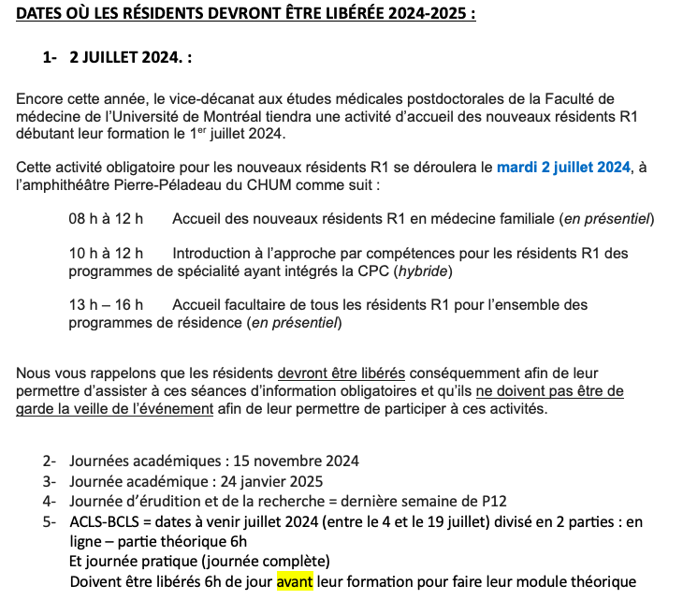
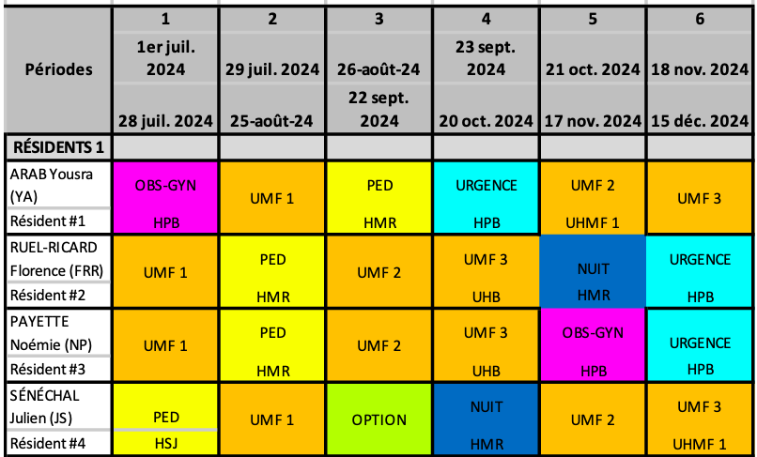
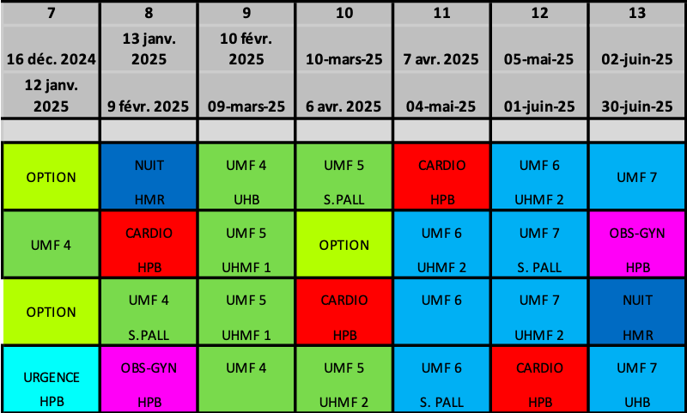
Nombre de demi-journées par semaine durant l'année de
 | 2024-07-01 | à | 2025-06-29
 |  |  |  |  |  |  | P1 |  |  |  | P2 |  |  |  | P3 |  |  |  | P4 |  |  |  | P5 |  |  |  | P6 |  |  |  | P7 |  |  |  | P8 |  |  |  | P9 |  |  |  | P10 |  |  |  | P11 |  |  |  | P12 |  |  |  | P13
 |  |  |  |  |  | Total | S1 | S2 | S3 | S4 | S1 | S2 | S3 | S4 | S1 | S2 | S3 | S4 | S1 | S2 | S3 | S4 | S1 | S2 | S3 | S4 | S1 | S2 | S3 | S4 | S1 | S2 | S3 | S4 | S1 | S2 | S3 | S4 | S1 | S2 | S3 | S4 | S1 | S2 | S3 | S4 | S1 | S2 | S3 | S4 | S1 | S2 | S3 | S4 | S1 | S2 | S3 | S4
 |  |  |  | Arab, Yousra | BUR | 13 | 5 | 8
 |  |  |  |  | SRV | 2 | 1 | 1
 |  |  |  |  | VAD | 1 |  | 1
On peut allonger la liste des catégories.
 |  |  |  |  | OBS | 2 |  | 2
 |  |  |  |  | PED | 0
 |  |  |  |  | GYN | 0
 |  |  |  |  | CHX | 0
 |  |  |  |  | URG | 0
 |  |  |  |  | PAL | 0
 |  |  |  |  | HOS | 0
 |  |  |  |  | vacances | 0
 |  |  |  |  | étude | 0
 |  |  |  |  | congrès | 0
 |  |  |  |  | maladie | 0

 |  |  |  | Ruel-Ricard, Florence | BUR | 0
 |  |  |  |  | SRV | 0
 |  |  |  |  | VAD | 0
 |  |  |  |  | OBS | 0
 |  |  |  |  | PED | 0
 |  |  |  |  | GYN | 0
 |  |  |  |  | CHX | 0
 |  |  |  |  | URG | 0
 |  |  |  |  | PAL | 0
 |  |  |  |  | HOS | 0
 |  |  |  |  | vacances | 0
 |  |  |  |  | étude | 0
 |  |  |  |  | congrès | 0
 |  |  |  |  | maladie | 0

 |  |  |  | Payette, Noémie | BUR | 0
 |  |  |  |  | SRV | 0
 |  |  |  |  | VAD | 0
 |  |  |  |  | OBS | 0
 |  |  |  |  | PED | 0
 |  |  |  |  | GYN | 0
 |  |  |  |  | CHX | 0
 |  |  |  |  | URG | 0
 |  |  |  |  | PAL | 0
 |  |  |  |  | HOS | 0
 |  |  |  |  | vacances | 0
 |  |  |  |  | étude | 0
 |  |  |  |  | congrès | 0
 |  |  |  |  | maladie | 0

 |  |  |  | Sénéchal, Julien | BUR | 0
 |  |  |  |  | SRV | 0
 |  |  |  |  | VAD | 0
 |  |  |  |  | OBS | 0
 |  |  |  |  | PED | 0
 |  |  |  |  | GYN | 0
 |  |  |  |  | CHX | 0
 |  |  |  |  | URG | 0
 |  |  |  |  | PAL | 0
 |  |  |  |  | HOS | 0
 |  |  |  |  | vacances | 0
 |  |  |  |  | étude | 0
 |  |  |  |  | congrès | 0
 |  |  |  |  | maladie | 0

ActivitésRés
Cette feuille provient des renseignements fournis. Vous pouvez y faire ce que vous voulez.
Code | Nom | Page | moment | demi-journées R1 |  |  |  |  |  | demi-journées R2 |  |  |  |  |  | demi-journ.
 |  |  |  | /sem. |  | /mois |  | /an |  | /sem. |  | /mois |  | /an |  | total |  | Responsable
 |  |  |  | Min | P | Min | P | Min | P | Min | P | Min | P | Min | P | Min | P
BUR | Bureau | 10 | jour | 3 |  | 12 |  |  |  | 3 |  | 12 |  |  |  | 72
SRV | Sans rendez-vous Ste-Julie | 14 | jour | 1 |  | 4 |  |  |  | 1 |  | 4 |  |  |  |  |  | Kim Lévesque
SRVs | Sans rendez-vous (soir) | 26 | soir | 1 |  | 3 | 4 |  |  |  |  | 3 | 4
SRVf | Sans rendez-vous (fin de semaine) | 27 | fin de semaine |  |  | 1 |  |  |  |  |  | 1
VAD | Maintien à domicile | 6 | jeu PM |  |  | 2 |  |  |  |  |  | 2 |  |  |  | 24 |  | Mélyssa Kaci
OBS | Suivi de grossesse | 22 | variable |  |  | 1 |  | 8 |  |  |  | 1 |  | 9 |  | 17 |  | Dr O'Carroll | Dr Fontaine en mai
PED | Suivi pédiatrique | 23 | mer ou jeu AM |  |  |  |  |  |  |  |  |  |  |  |  |  |  | Jane Omer
CHX | Mini-Chirurgies | 13 | jour |  |  |  |  | 4 |  |  |  |  |  | 4 |  | 8 |  | Oleg Nikitin | 1 jour complet AM-PM
CHRN | Douleur chronique | 4 | mer AM |  |  |  |  | 2 | 3 |  |  |  |  | 2 | 3 |  |  | Marie-Christine Gélinas
LOCO | Locomoteur | 12 et 5 | mer ou lun ou mar | 1 |  | 3 |  |  |  | 1 |  | 3 |  |  |  | 10 |  | Liliane Desgroseillers | début oct 2024
JEUN | Clinique jeunesse | 25 | jour |  |  | 1 |  |  |  |  |  | 1 |  |  |  | 8
CONT. | Bureaux de continuité | 11 | mar PM | 1 |  |  |  |  |  | 1 |  |  |  |  |  |  | 104
TEL | Médico-administratif | 28 | jour
TOX | Toxico (externe) | 2 et 3 | prédéterminé |  |  |  |  | 4 |  |  |  |  |  | 4 |  | 8 | 10 | Marie-Ève Turgeon
ePAL | Soins palliatifs clinique (externe) | 7 | prédéterminé |  |  |  |  |  |  |  |  |  |  |  |  | 8 | 32 | Marie-Christine Gélinas | 1 jour complet AM-PM
eUSP | Soins palliatifs unité (externe) | 8 | prédéterminé |  |  |  |  |  |  |  |  |  |  |  |  | 16 |  | Christiane Martel | 1 semaine à la fois ?
ePAH | Soins palliatifs HPB (externe) | 9 | prédéterminé |  |  |  |  |  |  |  |  |  |  |  |  | 16 |  |  | 1 jour complet AM-PM
eDER | Dermato (externe) | 15 | prédéterminé |  |  |  |  |  |  |  |  |  |  |  |  |  |  | Naomi L-Truong | 1 jour complet AM-PM | à partir de 2025
eCHSLD | CHSLD (CdeL) | 16 | mer AM |  |  |  |  |  |  |  |  |  |  |  |  |  |  | Camille Hince
 | CHSLD (CdeL) | 16 |  |  |  |  |  |  |  |  |  |  |  |  |  |  |  | Justine Mayrand-Desloges
 | CHSLD (MgrC) | 16 | jeu AM |  |  |  |  |  |  |  |  |  |  |  |  |  |  | Chen Song
 | CHSLD (MT) | 16
ePSY | Psychiatrie (externe) | 17 | prédéterminé |  |  | 2 |  |  | 28 |  |  |  |  |  | ? |  |  | Rita Bouayed
eORL | ORL (externe) | 18 | prédéterminé
eORT | Ortho (externe) | 19 | prédéterminé
eINT | Médecine interne (externe) | 20 | prédéterminé
eUEGM | Services spécialisés en gériatrie (externe) | 21 | jeu-ven |  |  |  |  |  | 10 |  |  |  |  |  | 10 |  | 20 | Dr Pham | 1 jour complet AM-PM
ePED | Pédiatrie spécialisée (externe) | 24 | prédéterminé
eUHMF | Unité d’hospitalisation en médecine familiale (externe) | 35 | prédéterminé |  |  |  |  |  |  |  |  |  |  |  |  |  |  |  | 6 fois 7 jours
eUHB | Unité d’hospitalisation brève (externe) | 36 | prédéterminé |  |  |  |  | 10 |  |  |  |  |  | 10 |  |  |  | Véronique Malette-Gratton | 1 semaine / an
 | Journal Cub | 37 | prédéterminé
 | Rencontre résidents-DLP | 38 | prédéterminé
 | Rencontres d’évaluation des résidents | 39 | prédéterminé
 | Garde médico-administrative = garde labo | 40 | prédéterminé
 | Lecture critique | 31 | prédéterminé |  |  | 1 |  | 6 |  |  |  |  |  |  |  |  |  |  | terminé en déc.
 | Évaluation qualité acte | 32 |  |  |  |  |  |  |  |  |  |  |  |  |  | 5
 | Communication | 33
 | Rencontre accomp. Pédago. | 34 |  |  |  | 2
ADM

 | Cours mardi matin p.29
 | Projet érudition p.30
 | Modules de lecture critique et ACQ p.31
 | Évaluation de la qualité de l’acte p.32
 | Communication p.33
 | Rencontres accompagnement pédagogique p.34
 | Journal Club p. 37
 | Rencontre résidents-DLP p.38
 | Rencontres d’évaluation des résidents p.39
 | Garde médico-administrative = garde labo p.40

sIPS
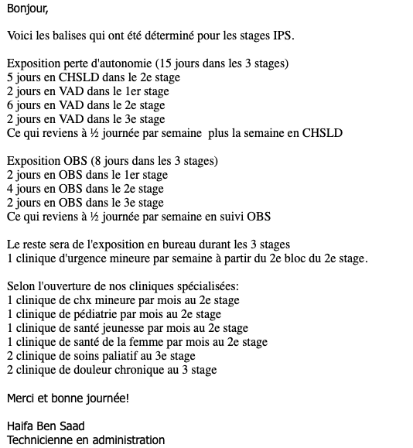

À venir.

